功能说明-Tooling 自动叫修
详细功能设计 |  |  | 设计说明书 | 创建日期 | 2022-06-28 | 创建者 | 李可可
项目 |  | EMS |  | 修改日期 | 2022-06-28 | 修改者 | 李可可
模块 |  | 叫修功能、邮件提醒 |  | Ver. | 1.0
功能 |  | 叫修功能 | 0
功能说明

[目录]
 | 1 画面概况
 | 2 画面项目概述
 | 3 画面处理概述
 | 3.1 处理流程
 | 3.2 处理说明

[画面概况]

 | 7/4 需求变更：邮件触发时机：
 | 1.生产过程中达到预警值发送邮件提醒、达到卡控值发起叫修（机台不停机，tooling不下机）
 | 2.结批时达到预警值发送邮件提醒、达到卡控值发起叫修
 | 3.未达到预警值和卡控值时更换pin针、要有可重置使用次数的按钮--（Tooling下机页面新增使用寿命和有效期 重置页面）

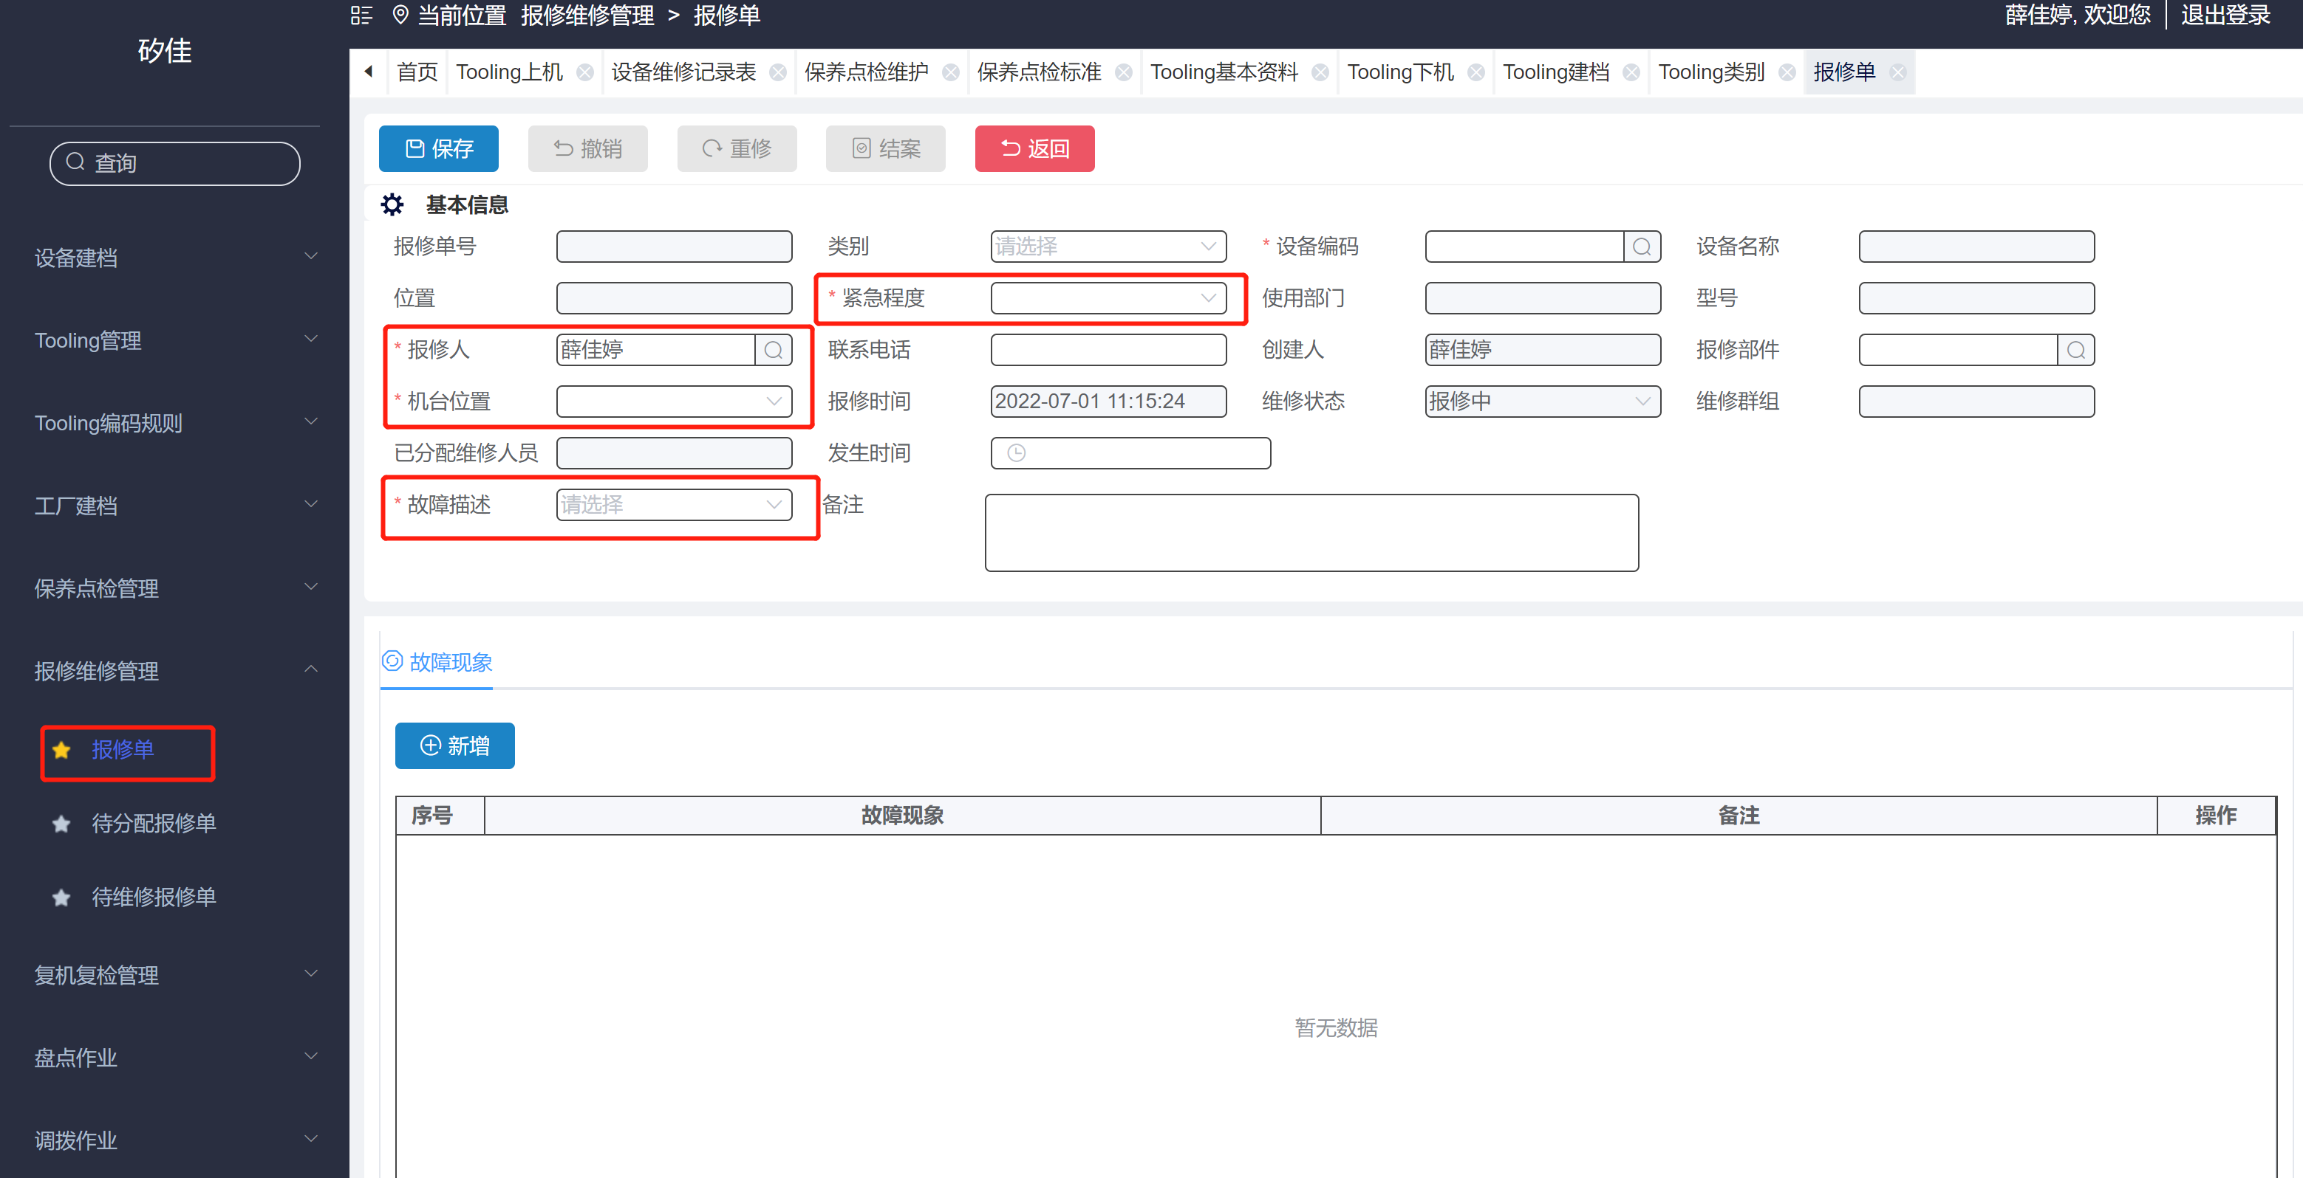

 |  |  |  |  |  |  |  |  | [画面处理概述]

 |  |  |  |  |  |  |  |  | 达到卡控值：自动生成报修单，带入值不可修改
 |  |  |  |  |  |  |  | 1 | 故障描述：给出初始值（touch down 达到寿命卡控）
 |  |  |  |  |  |  |  | 2 | 机台位置：给出初始值(Tooling 所在机台位置)
 |  |  |  |  |  |  |  | 3 | 报修人：给出初始值（EMS 系统）-用户中心维护，不可删除
 |  |  |  |  |  |  |  | 4 | 紧急程度：紧急
 |  |  |  |  |  |  |  | 5 | 当类别是Tooling时，不走审核流程

 |  |  |  |  |  |  |  |  | [画面2项目概述]
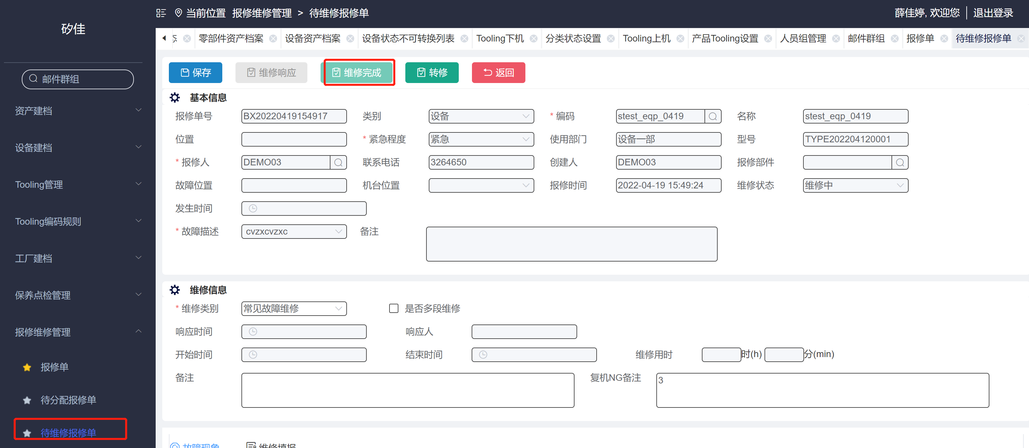
 |  |  |  |  |  |  |  | 1 | Tooling 维修完成 跳出弹窗：重置使用时间/次数（详情如左图）
 |  |  |  |  |  |  |  |  | 当建档中设定是次数，使用寿命高亮，设定的是有效期，有效期按钮高亮，
 |  |  |  |  |  |  |  | 2 | 使用寿命：若勾选延期，可输入次数，卡控值根据增加次数叠加（单位根据有效期的单位带出）
 |  |  |  |  |  |  |  | 3 | 确定：1. 若勾选延期 确定 保存当前数据
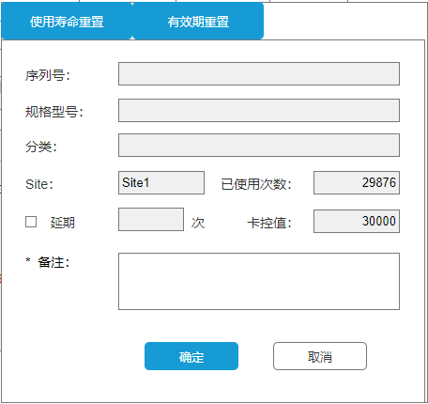
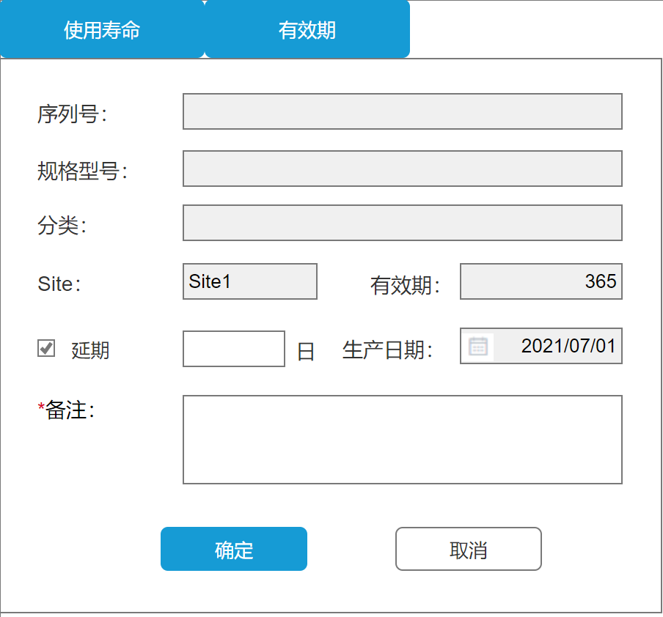
 |  |  |  |  |  |  |  |  | 2. 若未勾选延期 确定 时重置已使用次数为 0
 |  |  |  |  |  |  |  |  | 重置或延期 后卡控值 回填到tooling 建档，确定后：此单据状态变成已结案
 |  |  |  |  |  |  |  | 4 | 取消：回到维修界面，维修完成高亮
 |  |  |  |  |  |  |  | 5 | 有效期：默认延期，可输入延期天数，有效期天数增加延期天数叠加，（单位根据有效期的单位带出）若取消延期，生产日期可修改
 |  |  |  |  |  |  |  | 6 | 确定：1. 保存当前数据
 |  |  |  |  |  |  |  |  | 重置或延期 后卡控值 回填到tooling 建档，确定后：此单据状态变成已结案
 |  |  |  |  |  |  |  | 7 | 取消：回到维修界面，维修完成按钮高亮
 |  |  |  |  |  |  |  | 8 | 备注：卡必填
 |  |  |  |  |  |  |  | 9 | 记录重置的相关信息（重置的机台， Site, Tooling编号， 重置前已使用次数， 重置人， 重置时间）

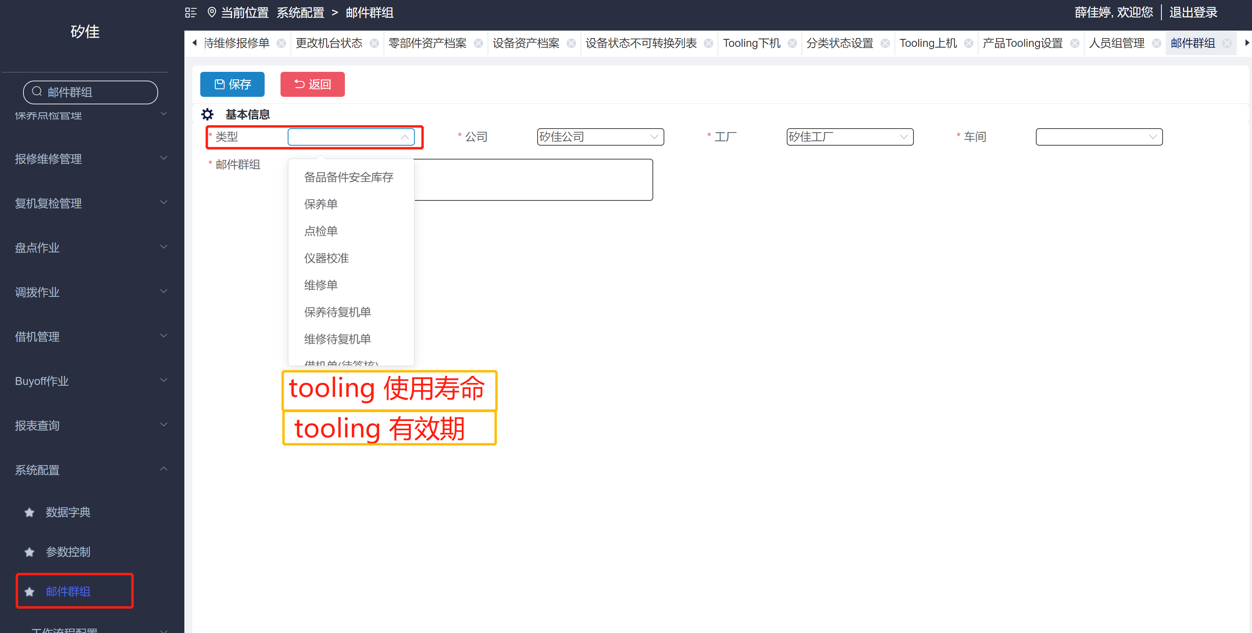

 |  |  |  |  |  |  |  |  | [画面3项目概述]
 |  |  |  |  |  |  |  |  | 达到预警值 发送邮件

 |  |  |  |  |  |  |  | 1 | 邮件群组中新增类别：Tooling使用寿命 & tooling 有效期--设定相对应人员
 |  |  |  |  |  |  |  | 2 | 使用寿命预警卡控（次数）预警 ：同一个Tooling 预警只发一次（重置后达到预警再次触发）

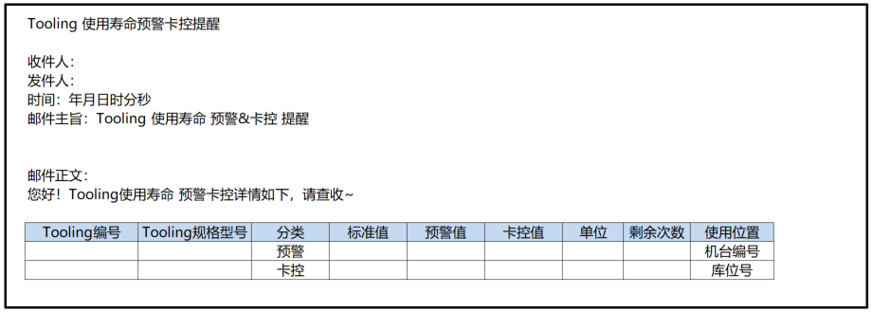
 |  |  |  |  |  |  |  |  | [画面3项目概述]
 |  |  |  |  |  |  |  |  | 邮件格式:
 |  |  |  |  |  |  |  |  | 收件人：取值邮件群组设定人员
 |  |  |  |  |  |  |  |  | 发件人：
 |  |  |  |  |  |  |  |  | 时间：年月日
 |  |  |  |  |  |  |  |  | 邮件主旨：Tooling 使用寿命预警/卡控 提醒

 |  |  |  |  |  |  |  |  | 邮件正文：
 |  |  |  |  |  |  |  |  | 您好
 |  |  |  |  |  |  |  |  | Tooling 使用寿命预警/卡控 值达到上线、请查收
 |  |  |  |  |  |  |  |  | PS: 邮件主旨和邮件正文 根据分类：预警还是卡控、发邮件

 |  |  |  |  |  |  |  |  | tooling编号、tooling 规格型号、分类、标准值、卡控值、单位、取值：tooling 建档
 |  |  |  |  |  |  |  |  | 剩余次数：预警/卡控值-目前使用次数
 |  |  |  |  |  |  |  |  | 使用位置：tooling 明细中使用位置

 |  |  |  |  |  |  |  |  | [画面4项目概述]
 |  |  |  |  |  |  |  |  | 页面说明：

 |  |  |  |  |  |  |  |  | 1. Tooling下机页面的列表中增加操作列：
 |  |  |  |  |  |  |  |  | 当建档中设定是次数，使用次数按钮高亮，设定的是有效期，时间按钮高亮，

 |  |  |  |  |  |  |  |  | 2. 点击按钮时， 弹出对应弹窗，
 |  |  |  |  |  |  |  |  | 逻辑如 [画面2项目概述] 3、5、6、8、9 条

Tooling有效期卡控
详细功能设计 |  |  | 设计说明书 | 创建日期 | 2022-06-28 | 创建者 | 李可可
项目 |  | EMS |  | 修改日期 | 2022-06-28 | 修改者 | 李可可 | [画面处理概述]
模块 |  | 叫修功能、邮件提醒 |  | Ver. | 1.0
功能 |  | 叫修功能 | 0
功能说明

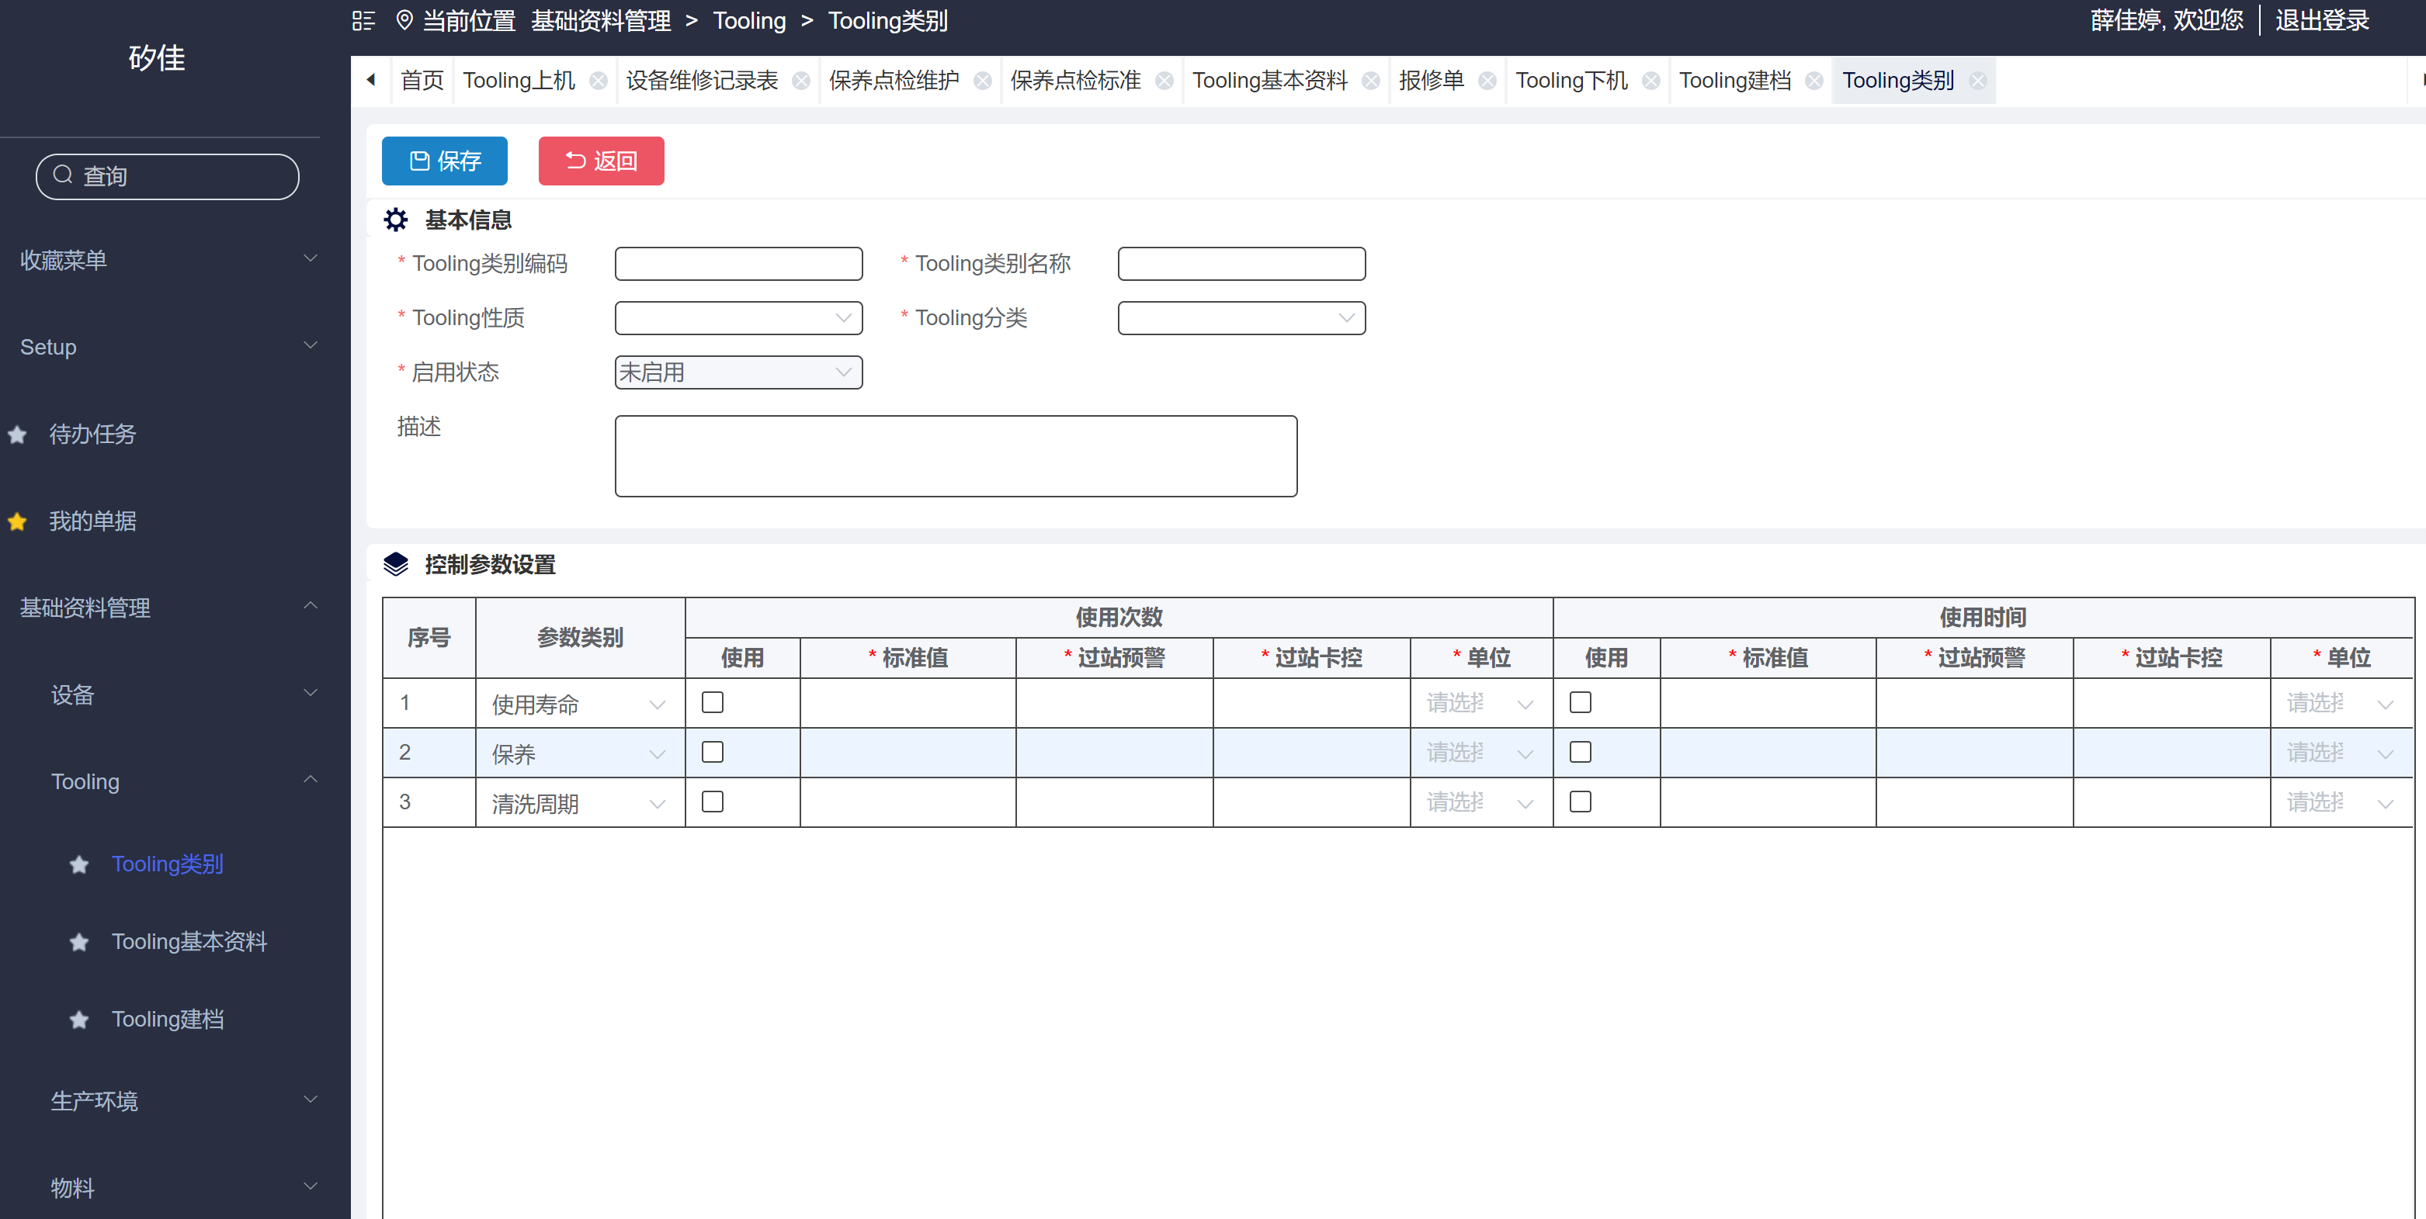
[目录] |  |  |  |  |  |  |  | [画面1项目概述]
 | 1 画面概况
 | 2 画面项目概述 |  |  |  |  |  |  |  | 页面说明：

 |  |  |  |  |  |  |  | 1 | tooling 类别
 |  |  |  |  |  |  |  |  | 控制参数设置 增加：有效期（现场数据要处理）
 |  |  |  |  |  |  |  |  | 使用次数改成 次数，单位增加次数
 |  |  |  |  |  |  |  |  | 使用时间改成 时间，单位增加年/月（最小单位为日，时分和秒不可选）有效期时，单位不能选时分秒

 |  |  |  |  |  |  |  | 2 | tooling 建档
 |  |  |  |  |  |  |  |  | 控制参数设置 增加：有效期（现场数据要处理）
 |  |  |  |  |  |  |  |  | 使用次数改成 次数，单位增加次数，枚举添加项目
4 有效期
 |  |  |  |  |  |  |  |  | 使用时间改成 时间，单位增加年/月（最小单位为日，时分和秒不可选）有效期时，单位不能选时分秒--枚举添加项目
 |  |  |  |  |  |  |  |  | 主表增加：生产日期，可修改（若有效期参数类别时间-使用勾选 生产日期不可为空）

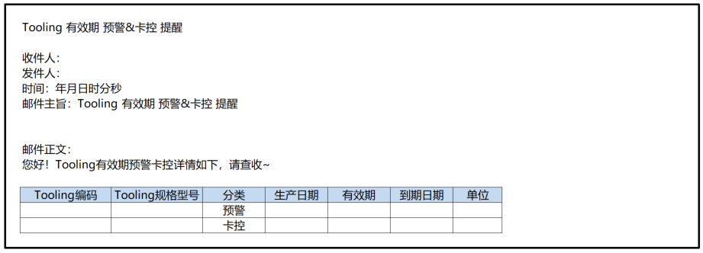

 |  |  |  |  |  |  |  | 3 | 邮件提醒
 |  |  |  |  |  |  |  |  | 新增定时任务：有效期的时间卡控，预警/卡控 定期一天一次（早8：00）邮件（邮件以清单方式发送）
 |  |  |  |  |  |  |  |  | 同一个tooling 预警只发一次（重置后达到预警再次触发）
 |  |  |  |  |  |  |  |  | PS: 邮件主旨和邮件正文 根据分类：预警还是卡控、发邮件

Tooling 累计次数优化
详细功能设计 |  |  | 设计说明书 | 创建日期 | 2022-06-28 | 创建者 | 李可可
项目 |  | EMS |  | 修改日期 | 2022-06-28 | 修改者 | 李可可
模块 |  | 叫修功能、邮件提醒 |  | Ver. | 1.0
功能 |  | 叫修功能 | 0
功能说明

[目录]
 | 1 画面概况
 | 2 画面项目概述
 | 3 画面处理概述
 | 3.1 处理流程
 | 3.2 处理说明 |  |  |  |  |  |  | [画面处理概述]

[画面概况]

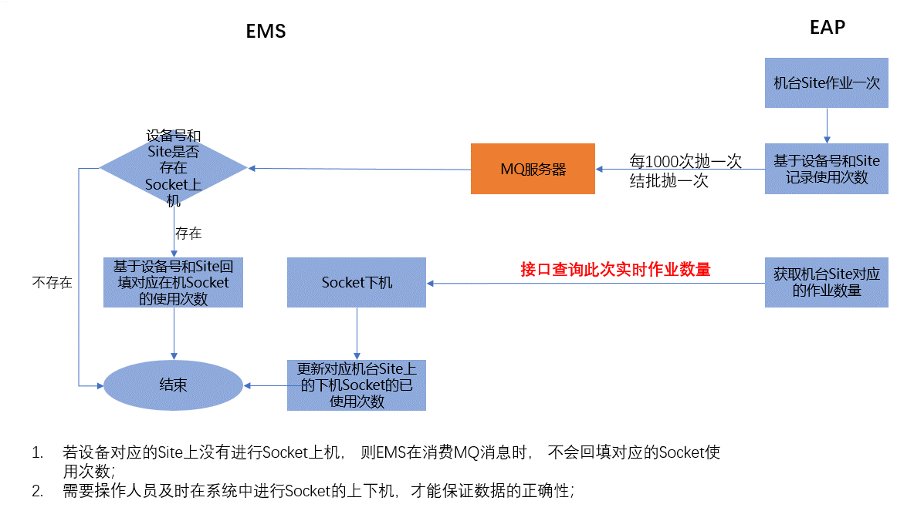
 |  |  |  |  |  |  |  |  | 页面说明：Socket使用次数计算逻辑调整

 |  |  |  |  |  |  |  |  | MES 调用卡控接口时，增加批次数量 与工治具剩余寿命的校验卡控，
 |  |  |  |  |  |  |  |  | 提示：当前工治具剩余寿命不满足批次数量生产

 |  |  |  |  |  |  |  |  | 1，使用中1000次抛给MQ服务器
 |  |  |  |  |  |  |  |  | 2，结批时抛给MQ
 |  |  |  |  |  |  |  |  | 3, 下机时 获取机台对应的作业数量
 |  |  |  |  |  |  |  |  | 4，重置次数获取EAP数量（清空EAP数量）

 |  |  |  |  |  |  |  | [画面3项目概述]

 |  |  |  |  |  |  |  |  | 页面说明：打印机场景设置

 |  |  |  |  |  |  |  |  | 1. 查询条件： 打印机编码、打印机名称支持模糊查询， 使用场景： 数据字典： 字典项： Tooling编号打印
 |  |  |  |  |  |  |  |  | 2. 新增： 默认可用， 点击新增跳转到新增页面；
 |  |  |  |  |  |  |  |  | 3. 删除： 默认禁用， 勾选状态=制单明细行时，可用；点击进行二次删除确认提示， 删除勾选的行；
 |  |  |  |  |  |  |  |  | 4. 启用： 默认禁用， 勾选状态=制单或停用时， 可用， 点击将勾选的行的状态=启用；
 |  |  |  |  |  |  |  |  | 5. 停用： 默认禁用， 勾选状态=启用时， 可用； 点击将勾选的行的状态=停用；
 |  |  |  |  |  |  |  |  | 6. 明细操作：
 |  |  |  |  |  |  |  |  | 6.1 修改： 状态=制单和停用时，可用；点击跳转到修改页面；
 |  |  |  |  |  |  |  |  | 6.2 浏览：默认可用， 点击进入浏览页面
 |  |  |  |  |  |  |  |  | 6.3 删除： 状态=制单时， 可用；点击进行二次删除确认提示，删除当前行

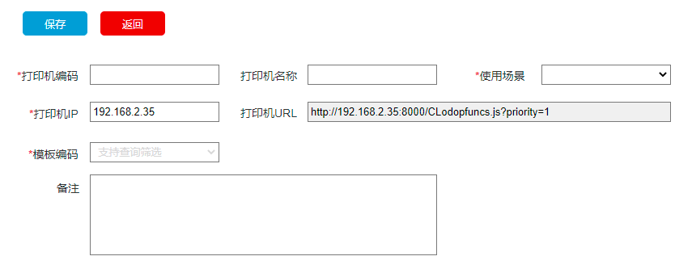
 |  |  |  |  |  |  |  |  | 1. 打印机编码： 必录， 手动录入， 卡控唯一性， 长度50
 |  |  |  |  |  |  |  |  | 2. 打印机名称： 非必录， 手动录入， 长度100； 若打印机名称有值， 则打印时默认找对应IP上的这个名称的打印机， 若找不到， 则取默认打印机；
 |  |  |  |  |  |  |  |  | 3. 使用场景： 必录， 数据字典： 字典项： Tooling编号打印

 |  |  |  |  |  |  |  |  | 4. 输入打印机IP； 打印机URL自动带出；格式如原型图；

 |  |  |  |  |  |  |  |  | 5. 模板编码： 必录， 使用场景有值时可用，否则清空禁用； 筛选对应使用场景下的启用的打印模板；显示模板名称；

 |  |  |  |  |  |  |  |  | 6. 保存： 校验必录项不能为空；校验IP的合法性；保存成功跳转列表页面并提示成功， 否则停留当前页面， 并提示详细错误信息；

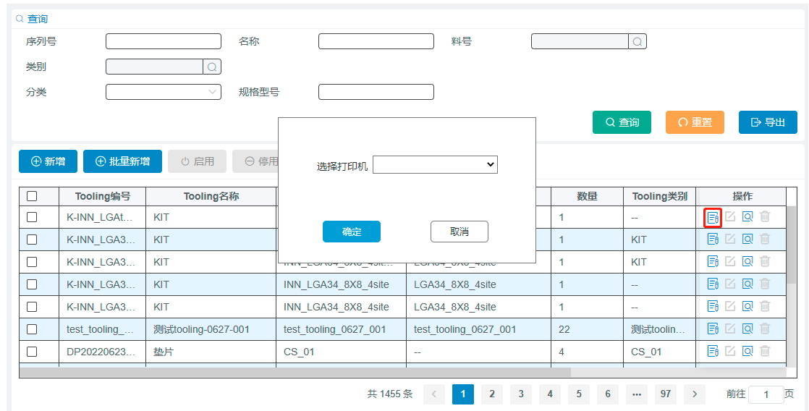
 |  |  |  |  |  |  |  | [画面4项目概述]

 |  |  |  |  |  |  |  |  | 页面说明：Tooling建档打印

 |  |  |  |  |  |  |  |  | 1. 点击Tooling建档列表中的标签打印功能， 在选择打印机中展示启用的打印机场景设置中的打印机编码（筛选模板必须是启用的）

 |  |  |  |  |  |  |  |  | 2. 确定： 默认置灰禁用， 选择打印机后， 亮显可用； 点击确定， 根据选择打印机对应的模板打印标签；打印成功，关闭页面； 否则停留当前页面，并提示具体报错信息

 |  |  |  |  |  |  |  |  | 3. 点击取消， 关闭弹窗页面；

